Hướng dẫn tạo đơn
HƯỚNG DẪN ĐIỀN THÔNG TIN BƯU GỬI
 | 1. Đến trang "Tạo đơn" để điền thông tin
 | 2. Điền đầy đủ thông tin ở các trường thông tin bắt buộc (có đánh dấu *), các trường còn lại có thể để trống nếu không có thông tin
 | 3. Mục Tỉnh/ Thành Phố, Quận/ Huyện và Phường/ Xã, chọn các tỉnh theo thông tin đã có sẵn bằng cách nhấn vào mũi tên xuống hoặc nhập tỉnh bạn muốn điền theo định dạng mẫu
 | + Nếu hộp thông báo hiển thịmàu xanh = không có dữ liệu nào có vấn đề
 | + Nếu hộp hiển thị màu đỏ = Cần chỉnh sửa thông tin

 | 4. Bấm lưu tệp đơn hàng đã tạo vào thư mục máy tính
 | 5. Quay lại hệ thống spx.vn, chọn "Tạo đơn" → "Tạo nhiều đơn hàng" → Ở mục thông tin đơn hàng, chọn mục "Tạo nhiều đơn hàng" → "Chọn tệp" → Tải tệp đã tạo lên hệ thống

 | 6. Kiểm tra và chỉnh sửa thông tin đơn hàng chưa hợp lệ
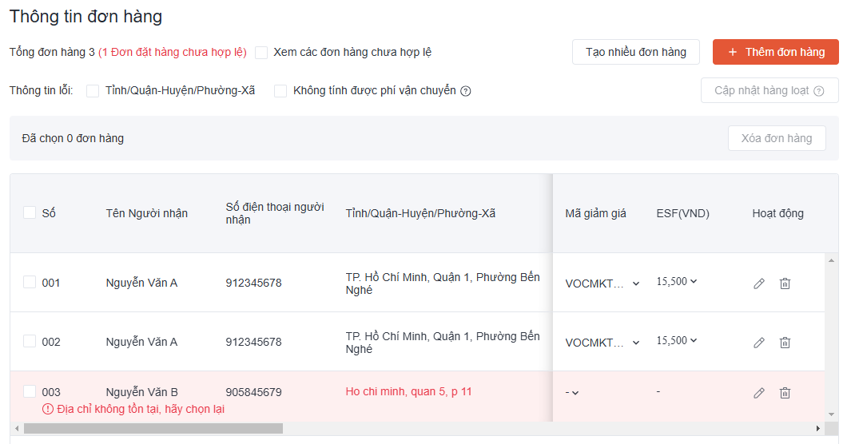

 | Lưu ý
 | + Không thể thêm cột hoặc trang mới vào trong tệp mẫu
 | + Đối với dịch vụ Thử Hàng: Khi chọn (điềnY) ở cột "Cho phép thử hàng", đồng nghĩa nhà bán hàng cần chọn (điền Y) ở cột "Cho xem hàng, không cho thử"

 | + Đối với dịch vụ Giao hàng một phần:
 | - Nhà bán hàng chỉ cần điền thông tin người nhận và thông tin bưu gửi ở dòng đầu tiên của đơn hàng
 | - Khi chọn (điềnY) ở cột "Giao hàng một phần", đồng nghĩa nhà bán hàng cần chọn (điền Y) ở cột "Cho xem hàng, không cho thử"
 | - Để cho phép người nhận đươc thử hàng, nhà bán hàng cần chọn (điền Y) ở cột "Cho phép thử hàng"
 | - Số tiền COD (cột W) = Tổng số lượng sản phẩm (cột K) x Giá tiền của một sản phẩm (cột L)
 | - Nhà bán hàng vui lòng không điền trùng Tên sản phẩm (cột J) trong cùng một bưu gửi

TRƯỜNG THÔNG TIN CẦN NHẬP DỮ LIỆU
Nhóm |  | Cột | Trường thông tin | Yêu cầu | Mô tả | Ví dụ
 |  | A | * Mã đơn hàng | Thông tin bắt buộc khi chọn Giao hàng một phần & Thu COD | Mã đơn hàng dành cho các sản phẩm chung một bưu gửi | Tất cả sản phẩm có cũng Mã đơn hàng "1" sẽ đều nằm trong cùng một bưu gửi
Thông tin người nhận |  | B | *Tên người nhận | Thông tin bắt buộc | Tên người nhận hàng | Nguyễn Văn A
 |  | C | *Số điện thoại | Thông tin bắt buộc | Số điện thoại người nhận | 0901999999
 |  | D | *Tỉnh/Thành Phố | Thông tin bắt buộc | Địa chỉ chi tiết của người nhận hàng | TP. Hồ Chí Minh
 |  | E | *Quận/Huyện | Thông tin bắt buộc |  | Quận 5
 |  | F | *Xã/Phường | Thông tin bắt buộc |  | Phường 2
 |  | G | *Địa chỉ chi tiết | Thông tin bắt buộc |  | 106 Nguyễn Du, Phường Bến Nghé, Quận 1, TP. Hồ Chí Minh
 |  | H | Lưu ý về địa chỉ | Thông tin KHÔNG bắt buộc | Ghi chú miêu tả địa điểm và hướng dẫn giao hàng | Cạnh cửa hàng tiện lợi 7-11
 |  | I | Mã bưu chính | Thông tin KHÔNG bắt buộc | Mã được hiệp hội bưu chính toàn cầu quy định giúp xác nhận địa điểm khi giao hàng | 700000
Thông tin bưu gửi |  | J | *Tên sản phẩm | Thông tin bắt buộc | Tên sản phẩm vận chuyển | Áo thun
 |  | K | Số lượng | Thông tin bắt buộc khi chọn Giao hàng một phần & Thu COD | Số lượng sản phẩm | 1
 |  | L | Giá tiền | Thông tin bắt buộc khi chọn Giao hàng một phần & Thu COD | Giá tiền sản phẩm | 100.000
 |  | M | *Tổng cân nặng bưu gửi (KG) | Thông tin bắt buộc | Tổng cân nặng của tất cả sản phẩm trong bưu gửi, đơn vị KG | 1
 |  | N | Chiều dài (CM) | Thông tin KHÔNG bắt buộc | Kích thước bưu gửi, đơn vị CM | 20
 |  | O | Chiều cao (CM) | Thông tin KHÔNG bắt buộc |  | 15
 |  | P | Chiều rộng (CM) | Thông tin KHÔNG bắt buộc |  | 10
 |  | R | *Giá trị đơn hàng | Thông tin bắt buộc | Tổng giá trị bưu gửi | 100.000
 |  | Q | Mã khách hàng | Không bắt buộc | Mã Tham Chiếu Đơn Hàng của Shop | KH123
Dịch vụ |  | S | *Giao hàng một phần (Y/N) | Thông tin bắt buộc Y: chọn dịch vụ N: không chọn dịch vụ | Dịch vụ cho phép người mua kiểm tra và chọn ra những sản phẩm mong muốn trong bưu gửi (không bao gồm thư) khi nhận và hoàn trả những sản phẩm còn lại | Y
 |  | T | *Cho phép thử hàng (Y/N) |  | Dịch vụ cho phép người mua thử hàng tại chỗ trước khi nhận | N
 |  | U | *Cho xem hàng, không cho thử (Y/N) |  | Dịch vụ cho phép người nhận kiểm tra ngoại quan của sản phẩm | N
 |  | V | *Thu COD (Y/N) |  | Dịch vụ thu hộ tiền mặt khi giao hàng | Y
 |  | W | Số tiền COD | Thông tin bắt buộc khi chọn Thu COD | Số tiền thu hộ | 120.000
 |  | X | * Hình thức thanh Toán | Thông tin bắt buộc | Người gửi hoặc người nhận thanh toán phí vận chuyển | Người gửi trả
 |  | Y | Lưu ý giao hàng | Thông tin KHÔNG bắt buộc | Ghi chú lưu ý giao hàng | Chỉ giao cuối tuần

